Manual
对于Case数量超过50条的List，可以节省很多时间，避免不停重复的粘贴复制
Test Link中默认不支持Test Suite Excel格式import，该脚本可以解决该问题。
添加常用的Priority属性：Priority可以使用Test Link Project自带的Test Case Importance，也可自定义Priority Key word。

使用方法：
 | 1. 将需要录的Case写在Sheet 1中
 | 2. 第一行为column name，Column的排序为Suite、Sub Suite、Case Title、Summary、Priority、Step、Result（Column name随便填写，不过顺序需要保持不变）
 | 3. 从第二行开始写Case，只支持1个root suite（Test Link的限制），其下可以包含多Sub suite，Sub suite可以有多条Case, 格式见下表。
 | 注：每条Case占用一行，在最后一条Case后添加一列，该列Sub suite值为ooo，见高亮处（3个小写的o）。
 | Root Suite | Sub suite | Case Title | Summary | Priority | Step | Results
 | Suite | Sub suite 1 | Case1 | 勾选Web Application | High | 1. load tree to web application level; 2. choose some web applications | 上面的Customized按钮亮起，可以点击
 |  |  | Case2 | 1.检查job是否成功运行 2.检查report内容是否正确 | High | 1. load tree to web application level; 2. choose some web applications | Job 成功运行； 可以正确收集此Web application的操作记录；
 |  | sub suite 2 | Case3 | collect the data | Medium | 1. load tree and Select a FBA site in Audit Pruning 2. Select User(s) to include in User Filter, and type in FBA user 3. 填写其他Pruning设置 4. Run Pruning Job | 支持输入FBA user； 剪切这个FBA User的数据
 |  |  | Case4 | test the special characters | low | 1. Add a user with special characters to SharePoint 2.load tree and Select some nodes in Audit Pruning | 特殊字符可以正常输入； 剪切这个带有特殊字符 User的数据
 |  | ooo

 | 4. 打开PowerShell，输入脚本的路径 c:\..\xxx.ps1 , 按照提示，输入Excel文件位置，和生成的XML文件保存位置，等待Job完成。(请勿在路径中使用引号)
 | 注：使用前请先创建简单的excel尝试使用该脚本，并导入到test link 查看是否与期待的格式一样。
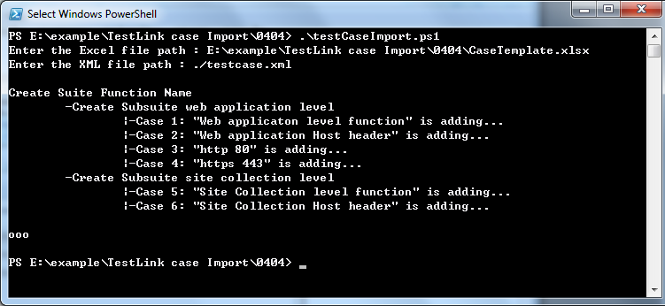
 | Test Link上的结构如下
 | -Suite
 |  | |-sub suite 1
 |  |  | |-case1
 |  |  | |-case2
 |  | |-sub suite 2
 |  |  | |-case3
 |  |  | |-case4 …..

Skype:fanfei0009

Illegal characters
 | &

